附件1（项目概况）
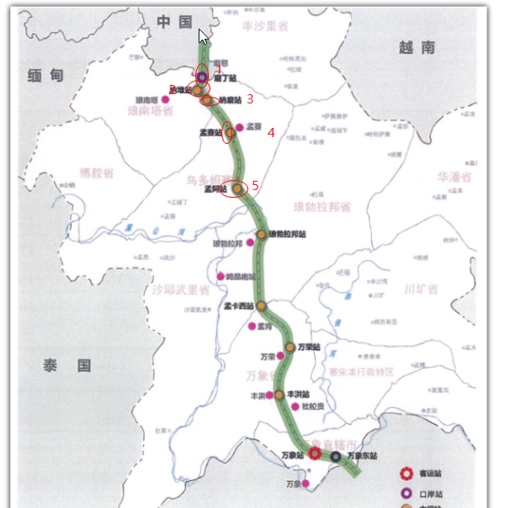
附件1：物资招标项目概况
序号 | 项目全称 | 项目概况（详细） | 所属单位
1 | 新建铁路磨丁至万象线站房及相关工程 Laos-China FJSG 1标项目 | 1、项目名称：新建铁路磨丁至万象线站房及相关工程Laos-China FJSG 1标项目 2、项目地址：老挝国家：磨丁至孟阿区间 施工区间距离约115公里（DK3+150～DK115+720）， 老中铁路1标段站房工程与我国云南省磨憨口岸相接的老挝磨丁口岸向南延伸至孟阿，沿线约115公里，共设置5个大小站房，由北向南分别是磨丁、纳堆、纳磨、孟塞站、孟阿站。 建筑面积：站房面积43956平米、雨棚面积24445平米，共计68401平米 3、工期：总工期18个月。计划开工日期为2020年4月1日，竣工日期为2021年9月30日。 4、项目造价：肆亿贰仟叁佰零玖万伍仟柒佰伍拾壹元（¥423095751.00元） | 中铁建工集团有限公司深圳分公司

